Start
Sprache auswählen / Select language:
Deutsch | DE | Klicken und loslegen!

Informationen eingeben
STEP
01
UNIVERSITÄT BERN
NOTENWIZARD
Zur Verfügung gestellt vom Vizerektorat Lehre der Universität Bern.
Informationen eingeben
Notenschlüssel prüfen
STEP
02
Notenschlüssel prüfen
Teilnehmende importieren
Erzielte Punkte eintragen
Ergebnisse analysieren
Teilnehmende importieren
STEP
03
Ergebnisse nach KSL übertragen
UNIVERSITÄT BERN
NOTENWIZARD
Zur Verfügung gestellt vom Vizerektorat Lehre der Universität Bern.
Ergebnisse analysieren
STEP
05
Erzielte Punkte eintragen
STEP
04
Ergebnisse nach KSL übertragen
STEP
06
 |  |  | v.2

Steps 1+2
Informationen eingeben
Notenschlüssel prüfen
Teilnehmende importieren
Erzielte Punkte eintragen
Ergebnisse analysieren
Ergebnisse nach KSL übertragen
Schritte 01 + 02
Informationen eingeben & Notenschlüssel prüfen
Geben Sie die Daten zur Lehrveranstaltung und zur Prüfung ein. Überprüfen Sie den resultierenden Notenschlüssel.

 | ・LEHRVERANSTALTUNG・ | ・LEISTUNGSKONTROLLE・

 | Stammnummer | Prüfungsdatum | Bestehensgrenze Grundlage

 |  |  | 60
 | Semester | Anzahl Prüfungsteilnehmende | Bestehensgrenze in %

60
 |  |  | 60
 | Titel der Veranstaltung(en) | max. Punktzahl | Bestehensgrenze in Punkten

 |  | 100 | 60
 | Fachzuordnung | Punkte Intervall

 |  | 1
 | Dozierende/r

Notenschlüssel
 | Note ungerundet |  | Note gerundet |  | Bestehensgrenze |  | 1.0 / 1.5 |  | 1.5 / 2.0 |  | Notengrenze |  | 3.0 / 3.5 |  | 4.0 / 4.5 |  | 4.5 / 5.0 |  | 5.0 / 5.5 |  | 5.5 / 6.0 |  | Obergrenze
0.00 | 1.000 | 0.00 | 1.00 | 60.00 | 0.0 | 5.0 | 0.0 | 15.0 | 0.0 | 25.0 | 0.0 | 45.0 | 0.0 | 65.0 | 0.0 | 75.0 | 0.0 | 85.0 | 0.0 | 95.0 | 0.0 | 100.0 | 0.0
1.00 | 1.050 | 1.00 | 1.00 | 60.00 | 4.0 | 5.0 | 1.5 | 15.0 | 2.0 | 25.0 | 2.5 | 45.0 | 3.5 | 65.0 | 4.5 | 75.0 | 5.0 | 85.0 | 5.5 | 95.0 | 6.0 | 100.0 | 6.0
2.00 | 1.100 | 2.00 | 1.00
3.00 | 1.150 | 3.00 | 1.00
4.00 | 1.200 | 4.00 | 1.00
5.00 | 1.250 | 5.00 | 1.50
6.00 | 1.300 | 6.00 | 1.50
7.00 | 1.350 | 7.00 | 1.50
8.00 | 1.400 | 8.00 | 1.50
9.00 | 1.450 | 9.00 | 1.50
10.00 | 1.500 | 10.00 | 1.50
11.00 | 1.550 | 11.00 | 1.50
12.00 | 1.600 | 12.00 | 1.50
13.00 | 1.650 | 13.00 | 1.50
14.00 | 1.700 | 14.00 | 1.50
15.00 | 1.750 | 15.00 | 2.00
16.00 | 1.800 | 16.00 | 2.00
17.00 | 1.850 | 17.00 | 2.00
18.00 | 1.900 | 18.00 | 2.00
19.00 | 1.950 | 19.00 | 2.00
20.00 | 2.000 | 20.00 | 2.00
21.00 | 2.050 | 21.00 | 2.00
22.00 | 2.100 | 22.00 | 2.00
23.00 | 2.150 | 23.00 | 2.00
24.00 | 2.200 | 24.00 | 2.00
25.00 | 2.250 | 25.00 | 2.50
26.00 | 2.300 | 26.00 | 2.50
27.00 | 2.350 | 27.00 | 2.50
28.00 | 2.400 | 28.00 | 2.50
29.00 | 2.450 | 29.00 | 2.50
30.00 | 2.500 | 30.00 | 2.50
31.00 | 2.550 | 31.00 | 2.50
32.00 | 2.600 | 32.00 | 2.50
33.00 | 2.650 | 33.00 | 2.50
34.00 | 2.700 | 34.00 | 2.50
35.00 | 2.750 | 35.00 | 3.00
36.00 | 2.800 | 36.00 | 3.00
37.00 | 2.850 | 37.00 | 3.00
38.00 | 2.900 | 38.00 | 3.00
39.00 | 2.950 | 39.00 | 3.00
40.00 | 3.000 | 40.00 | 3.00
41.00 | 3.050 | 41.00 | 3.00
42.00 | 3.100 | 42.00 | 3.00
43.00 | 3.150 | 43.00 | 3.00
44.00 | 3.200 | 44.00 | 3.00
45.00 | 3.250 | 45.00 | 3.50
46.00 | 3.300 | 46.00 | 3.50
47.00 | 3.350 | 47.00 | 3.50
48.00 | 3.400 | 48.00 | 3.50
49.00 | 3.450 | 49.00 | 3.50
...

Schritte 3 + 4
 |  |  |  | Schritte 3 + 4

Steps 3+4
Informationen eingeben
Notenschlüssel prüfen
Teilnehmende importieren
Erzielte Punkte eintragen
Ergebnisse analysieren
Ergebnisse nach KSL übertragen
Schritte 1 + 2
Schritt 5
Schritte 03 + 04
Teilnehmende importieren & erzielte Punkte eintragen
Importieren Sie die Liste der Teilnehmenden aus KSL. Tragen Sie die Maximalpunktzahl (J13) und nach der Prüfung die erzielten Punkte in die Liste ein (ab J15).
 | Schritte 1 + 2 |  |  |  |  |  |  | Schritt 5
$A$8:$O$14
 |  |  |  |  | Note gerundet |  | Punkte Summe | Erreichte Punkte | ggf. Teile ergänzen
 |  |  |  | Durchschnitt: | 1.00
 |  |  |  | Beste: | 1.00
 |  |  |  | Median: | 1.00
 |  |  |  | Stand.-Abw.: | 0.00
 |  |  |  | Erreichbare Punkte: | - |  | 100.00
Nr | Matrikel-Nr | Studis-ID | Nachname | Vorname | Note gerundet | Note ungerundet | Punkte Summe | Erreichte Punkte | ggf. Teile ergänzen
1 |  |  |  |  | 1.0 | 1.00 | 0.00 | 0.00

Step 5
Informationen eingeben
Notenschlüssel prüfen
Teilnehmende importieren
Erzielte Punkte eintragen
Ergebnisse analysieren
Ergebnisse nach KSL übertragen
Schritt 05
Ergebnisse analysieren
Analysieren Sie das Prüfungsergebnis.

 |  |  | Prüfung
 |  |  | Prüfungsdatum
 |  |  | Dozierende/r

 |  |  | Anzahl Prüfungsteilnehmende | 0
 |  |  | Bestehensgrenze | 60 Pt. / max. 100 Pt. (= 60%)
 |  |  | Anzahl Bestanden / Nicht-Bestanden | 0 / 1
 |  |  | Durchfall-Quote | k.A.
 |  |  | Noten (⌀ / Beste / Median / Stand.-Abw.) | 1.00 / 1.00 / 1.00 / 0.00
 |  |  | Punkte (⌀ / Beste / Median / Stand.-Abw.) | / / /

 | NOTE | ANZAHL |  | PUNKTE VON | BIS
 | 6.0 | 0 |  | 95.00 | 100.00
 | 5.5 | 0 |  | 85.00 | 94.00
 | 5.0 | 0 |  | 75.00 | 84.00
 | 4.5 | 0 |  | 65.00 | 74.00
 | 4.0 | 0 |  | 60.00 | 64.00
 | 3.5 | 0 |  | 45.00 | 59.00
 | 3.0 | 0 |  | 35.00 | 44.00
 | 2.5 | 0 |  | 25.00 | 34.00
 | 2.0 | 0 |  | 15.00 | 24.00
Schritte 3 + 4 | 1.5 | 0 |  | 5.00 | 14.00 | Schritt 6
 | 1.0 | 1 |  | 0.00 | 4.00

Notenspiegel

Schritte 3 + 4
Schritt 6

Step 6
Informationen eingeben
Notenschlüssel prüfen
Teilnehmende importieren
Erzielte Punkte eintragen
Ergebnisse analysieren
Ergebnisse nach KSL übertragen
Schritt 06
Ergebnisse nach KSL übertragen
Exportieren Sie die Ergebnisse und importieren Sie sie in KSL.
06
1
06
2
06
3
06
4
06
5
06
6
06
7
 |  | Markieren Sie im Blatt "Steps 3+4" die Spalten B-F und kopieren Sie die Inhalte.

 |  | Rufen Sie im KSL Ihre Lehrveranstaltung auf und gehen Sie zu "Noten" (links) und dann zu "Noten hinzufügen" (oben).

 |  | Wählen Sie aus dem Dropdown-Menü "Terminwahl" die entsprechende Prüfung aus, z.B. "Leistungskontrolle 1. Termin (01.01.2024)".

 |  | Klicken Sie auf "Noten aus Excel importieren".

 |  | Klicken Sie in das Feld "Einzulesende Daten" und drücken fügen Sie die kopierten Daten ein.

 |  | Drücken Sie auf "Validieren und Speichern".

 |  | Überprüfen Sie die Daten und veranlassen Sie die Überweisung ans Dekanat.

Schritte 3+4

Schritt 5
 | Schritte 3+4
 | Schritt 5

Calculation
Die Notenberechnung erfolgt linear nach einer von zwei Varianten (je nach in "Step 1" definierter Bestehensgrenze). | Einfach linear (Standard-Formel des Schweizer Notensystems) | Doppelt linear

Bestehensgrenze | 60% | beliebig (z.B. 30%)

Berechnung | (Erreichte Punkte / max. Punktzahl) * 5 + 1 | erfolgt unter- und oberhalb der Bestehensgrenze separat (jeweils linear)

Rundung | Die Bestehensgrenze ist als minimal zu erreichende Punktzahl für das Bestehen der Prüfung zu verstehen. Demzufolge werden ungerundete Noten zwischen 3.5 und 3.99 auf 3.5 abgerundet. Der Notenbereich 3.5 ist daher gestreckt; 4.0 verkürzt.
 | Durch die mathematische Rundung ergibt sich, dass zur Note 1.0 nur abgerundet und zur Note 6.0 nur aufgerundet werden kann. Die jeweiligen Bereiche sind daher halb so gross wie die der anderen Noten.
 | Es gelten die jeweiligen Rundungsregeln, welche in den jeweiligen Reglementen über das Studium und die Leistungskontrollen (RSL)* auf Fakultätsebene bzw. im jeweiligen Studienplan festgelegt sind.
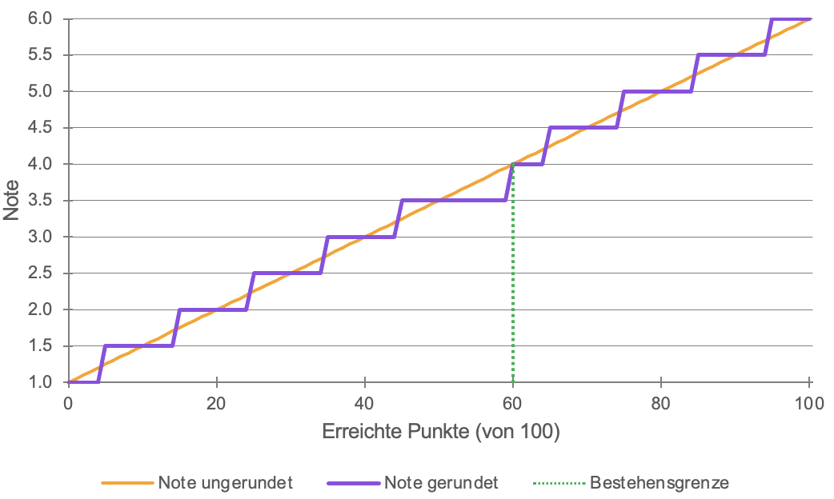
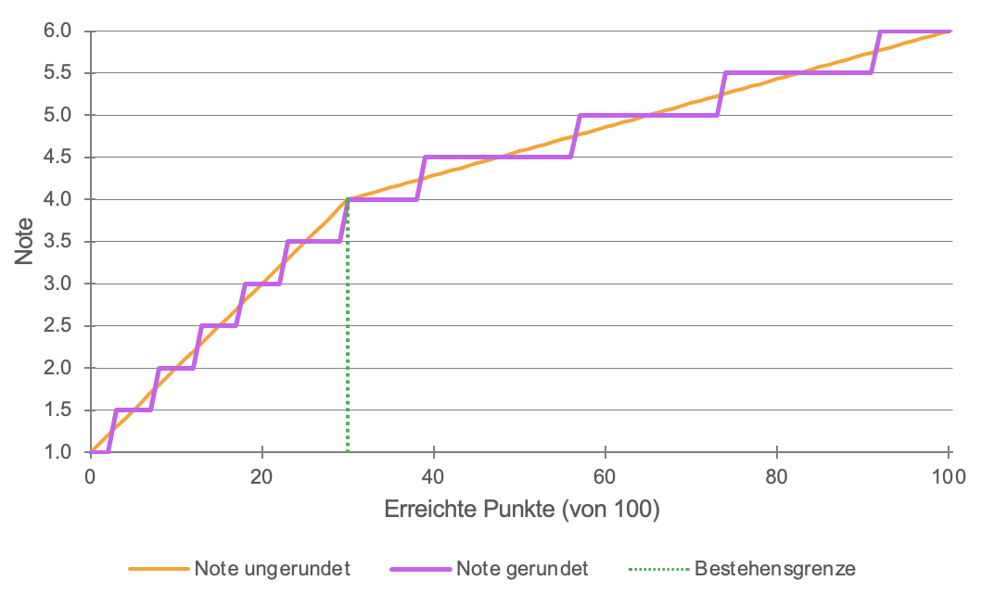
Notensystem

Schritte 1+2 | *Hinweise zur Rundung finden sich z.B in Art. 35 (6) RSL phil.-hist.; Art. 33 (5) RSL phil.-hum.; Art. 34 (6) RSL phil.-nat; Art. 44 (2) RSL WISO; Art. 33 (6) RSL Theol; Art. 26 (4) SR Vetsuisse. (Stand: Oktober 2023)

Schritte 1+2

Instructions Import
 | Teilnehmende importieren

Teilnehmende importieren
STEP
03
Teilnehmende importieren |  | Ergebnisse nach KSL übertragen

03
1
03
2
03
3
03
4
03
5
03
6

 | Rufen Sie im KSL Ihre Lehrveranstaltung bzw. Leistungskontrolle auf und gehen Sie zu "Anmeldungen".

 | Wählen Sie aus dem Dropdown-Menü "Anmelde-/Teilnahmeliste" die entsprechende Prüfung aus, z.B. "Leistungskontrolle 1. Termin (01.01.2024)".

 | Klicken Sie auf "Export in Excel-Datei" und speichern Sie die Datei auf Ihrem Computer.

 | Öffnen Sie nun die heruntergeladene Excel-Datei.

 | Wählen Sie in der heruntergeladenen Excel die ersten vier Spalten (A-D) aus und kopieren Sie die Inhalte (Matrikel-Nr., Studis-ID, Nachname, Vorname).

 | Aktivieren Sie im Blatt "Steps 3+4" die Zelle B15 (blau hinterlegt) und fügen Sie die Inhalte ein.

Schritte 3 + 4
Schritte 3 + 4

